Solicitud gráfica
 | Área: | Matemáticas |  |  | Fecha:
 | Grado: | 7
 | Título del tema: | Longitudes y áreas |  |  | ¿Cuaderno de estudio o recurso? | Recurso
 | Editor: |  |  |  | Motor del recurso | F6B

 | Código guión o recurso: | MA_07_11_REC150 | ← Para determinar este código, visite la hoja de Ayuda
 |  |  |  |  | ESPECIFICACIÓN DE ARCHIVOS A ENTREGAR
Núm. | Archivo Shutterstock o ruta en web | Imagen para: | Tipo | Ubicación de la imagen en el recurso F6B | Nombre imagen SMALL | Tamaño imagen SMALL | Nombre imagen ZOOM | Tamaño imagen ZOOM | Descripción | Observaciones
IMG01 | ver observaciones | Recurso F6B | Ilustración | Contenido | MA_07_11_REC150_IMG01n.jpg | 320 x 480 px | MA_07_11_REC150_IMG01a.jpg | 800 x 458 px | figura como en la figura de referencia | 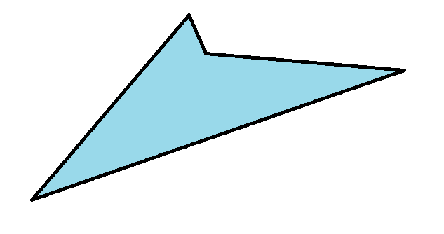
IMG02 | ver observaciones | Recurso F6B | Ilustración | Contenido | MA_07_11_REC150_IMG02n.jpg | 320 x 480 px | MA_07_11_REC150_IMG02a.jpg | 800 x 458 px | figura como en la figura de referencia | 
IMG03 | ver observaciones | Recurso F6B | Ilustración | Contenido | MA_07_11_REC150_IMG03n.jpg | 320 x 480 px | MA_07_11_REC150_IMG03a.jpg | 800 x 458 px | figura como en la figura de referencia | 
IMG04 | ver observaciones | Recurso F6B | Ilustración | Contenido | MA_07_11_REC150_IMG04n.jpg | 320 x 480 px | MA_07_11_REC150_IMG04a.jpg | 800 x 458 px | figura como en la figura de referencia | 
IMG05 | 329166992 | Recurso F6B | Fotografía | Contenido | MA_07_11_REC150_IMG05n.jpg | 320 x 480 px | MA_07_11_REC150_IMG05a.jpg | 800 x 458 px |  | 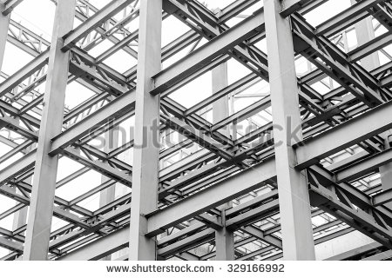
IMG06 | ver observaciones | Recurso F6B | Ilustración | Contenido | MA_07_11_REC150_IMG06n.jpg | 320 x 480 px | MA_07_11_REC150_IMG06a.jpg | 800 x 458 px | Imagen como en la figura de referencia. Un rectángulo, un cuadrado, un rombo y un romboide, numerados en ese orden. | 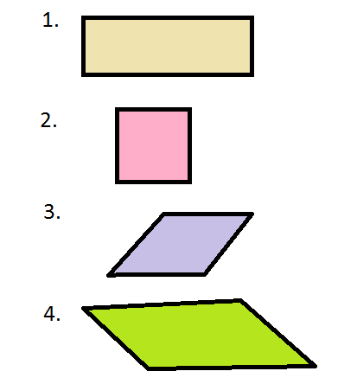
IMG07 | ver observaciones | Recurso F6B | Ilustración | Contenido | MA_07_11_REC150_IMG07n.jpg | 320 x 480 px | MA_07_11_REC150_IMG07a.jpg | 800 x 458 px | Imagen como en la figura de referencia. | 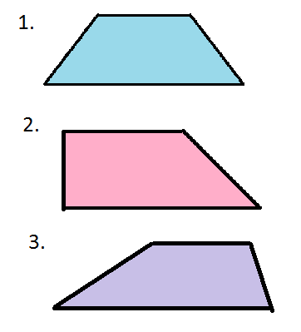
IMG08 | ver observaciones | Recurso F6B | Ilustración | Contenido | MA_07_11_REC150_IMG08n.jpg | 320 x 480 px | MA_07_11_REC150_IMG08a.jpg | 800 x 458 px | Imagen como en la referencia | 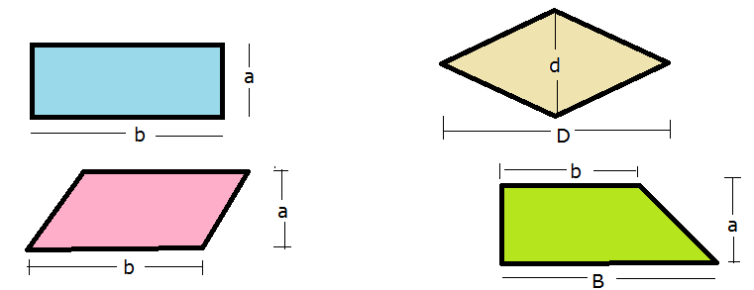
IMG09 | ver observaciones | Recurso F6B | Ilustración | Contenido | MA_07_11_REC150_IMG09n.jpg | 320 x 480 px | MA_07_11_REC150_IMG09a.jpg | 800 x 458 px | Imagen como en la referencia | 